RFM Explanation
RFM CUSTOMER SEGMENTATION EXPLANATION
 | Reference from: | https://blog.shopphoneapp.com/blog-posts/the-rfm-model-for-proven-segmentation

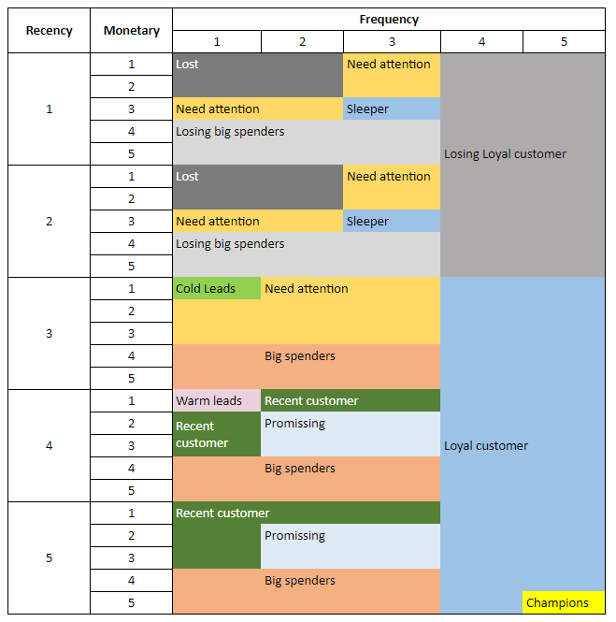
# | Segment | RFM Scoring | Profile | Goal | Potential Campaigns
1 | Champions | 555 | Buy often, spend a lot, and made a purchase recently | Keep them in this category | • Rewards / Special offers • Test new product ideas • Referral / Word of mouth • Handwritten notes • Ask for reviews • Keep in touch
2 | Loyal Customers | [3-5][4-5][1-5] | Spend often and in good amounts. They are also engaged and responsive to relevant promotions | Move them to Champion category. Find more like them. | • Upsell higher value products • Ask for reviews • Test new product ideas
3 | Losing Loyal Customers | [1-2][4-5][1-5] | In the past, they used our service many times, but recently they no longer use it | Move them to Loyal category. | • Ask them for feedback/surveys • Talk to them (phone), don’t lose • Offer special promotions to win-back • Offer free gifts with next purchase • Handwritten notes
4 | Promising | [4-5][2-3][2-3] | Recent customers who spend decent money and have bought more than once | Don’t lose them, and move them higher to Loyal status | • Offer loyalty programs • Recommend other complementary products • Say ‘thank you’
5 | New Customers | [4-5][1-3][1-3] | Recent buyers but most likely just one time buyers. | Deliver “early success” and build a lasting relationship. | • Say ‘thank you’ • Proactive post-sale support • Send helpful content and share brand values
6 | Warm Leads | 411 | Bought once or twice fairly recently buy have not spent much. | Move them to Promising category. | • Reminders/follow-ups • Up-sell/re-sell focus • Share promotions
7 | Cold Leads | 311 | Customer at risk of being Lost, with below average RFM scores. | Keep them engaged and do not Lose. Need to move them to Promising category. | • Recommend popular products • Consider discounts to incentivize a repurchase • Reconnect with them and ask for feedback/surveys
8 | Need Attention | [1-3][1-3][1-3] | Average to below average RFM scores. | Move them to Promising category. | • Make limited time offers • Recommend new complementary products • Share relevant resources and brand awareness campaigns • Reconnect with them and ask for feedback/surveys
9 | Losing Big spenders | 1-2][1-3][4-5] | In the past, they were very willing to pay for your services, but recently they don't use it often anymore | Move them to Loyal category. | • Ask them for feedback/surveys • Talk to them (phone), don’t lose • Offer special promotions to win-back • Offer free gifts with next purchase • Handwritten notes
10 | Sleepers | [1-2]3[3-4] | Spent good money but have not purchased in a long time. | Bring them back to Promising or Loyal category. | • Reconnect with personalized emails • Offer discounts on repurchases • Get feedback or survey
11 | Lost | [1-2][1-2][1-2] | Lowest RFM scores, bought a small amount a long time ago. | Try to revive interest but mostly ignore. | • Revive interest with holiday or black friday deals • Reminders about your brand and values
12 | Big spender | [3-5][1-3][4-5] | They are the group of customers who spend the most and relatively often use the service | Move them to Loyal category. | • Ask them for feedback/surveys • Talk to them (phone), don’t lose • Offer special promotions to win-back • Offer free gifts with next purchase • Handwritten notes

Segment
Recency | Monetary | Frequency |  |  |  |  | Recency | Monetary | Frequency
 |  | 1 | 2 | 3 | 4 | 5 |  |  | 1 | 2 | 3 | 4 | 5
1 | 1 | Lost |  | Need attention |  |  | 1 | 1 | Lost |  | Need attention
 | 2 |  |  |  |  |  |  | 2
 | 3 | Need attention |  | Sleeper |  |  |  | 3 | Need attention |  | Sleeper
 | 4 | Losing big spenders |  |  |  |  |  | 4 | Losing big spenders
 | 5 |  |  |  | Losing Loyal customer |  |  | 5 |  |  |  | Losing Loyal customer
2 | 1 | Lost |  | Need attention |  |  | 2 | 1 | Lost |  | Need attention
 | 2 |  |  |  |  |  |  | 2
 | 3 | Need attention |  | Sleeper |  |  |  | 3 | Need attention |  | Sleeper
 | 4 | Losing big spenders |  |  |  |  |  | 4 | Losing big spenders
 | 5 |  |  |  |  |  |  | 5 |  |  |  |  |  | Biểu đồ tracking sự thay đổi các group trong các quý
3 | 1 | Cold Leads | Need attention |  |  |  | 3 | 1 | Cold Leads | Need attention
 | 2 |  |  |  |  |  |  | 2
 | 3 |  |  |  |  |  |  | 3
 | 4 |  | Big spenders |  |  |  |  | 4 |  | Big spenders
 | 5 |  |  |  |  |  |  | 5
4 | 1 | Warm leads | Recent customer |  |  |  | 4 | 1 | Warm leads | Recent customer
 | 2 | Recent customer | Promissing |  |  |  |  | 2 | Recent customer | Promissing
 | 3 |  |  |  | Loyal customer |  |  | 3 |  |  |  | Loyal customer
 | 4 |  | Big spenders |  |  |  |  | 4 |  | Big spenders
 | 5 |  |  |  |  |  |  | 5
5 | 1 | Recent customer |  |  |  |  | 5 | 1 | Recent customer
 | 2 |  | Promissing |  |  |  |  | 2 |  | Promissing
 | 3 |  |  |  |  |  |  | 3
 | 4 |  | Big spenders |  |  |  |  | 4 |  | Big spenders
 | 5 |  |  |  |  | Champions |  | 5 |  |  |  |  | Champions

 |  |  |  |  |  |  |  | Group | R-score | F-score | M-score
 |  |  |  |  |  |  |  | G1 | 3-5 | 1-5 | 3-5 | nhóm khách hàng VIP: là những khách hàng chịu chi, thường hay giao dịch, và thời gian ngủ đông thấp
 |  |  |  |  |  |  |  | G2 | 4-5 | 3 | 1-3 | Nhóm khách hàng mới giao dịch gần đây, có thể là những khách hàng mới có tương lai hứa hẹn sẽ trở thành các khách hàng VIP
 |  |  |  |  |  |  |  | G3 | 1-2 | 3-5 | 1-5 | Nhóm khách hàng lúc trước họ là những khách hàng đã từng rất nhiều lần giao dịch, và chịu chi, nhưng họ sau đó vì một lý do nào đó họ không còn mặn mà giao dịch nữa
 |  |  |  |  |  |  |  | G4 | 1-3 | 1-3 | 1-5 | Nhóm khách hàng có tần xuất giao dịch hoặc số tiền bỏ ra hoặc thời gian ngủ đông trung bình thấp, nhóm khách hàng này thường được push từ nhóm khách hàng lost lên
 |  |  |  |  |  |  |  | G5 | 1-2 | 1-2 | 1-2 | Nhóm khách hàng không sẵn sàng chịu chi, họ giao dịch thấp và cũng lâu rồi không giao dịch nữa

Recency | Monetary | Frequency
 |  | 1 | 2 | 3 | 4 | 5
1 | 1 | Lost |  | Need attention
 | 2 |  |  |  |  |  |  |  | R | F | M
 | 3 | Need attention |  | Sleeper |  |  |  | G1 | 3-5 | 1-5 | 3-5 | nhóm khách hàng VIP: là những khách hàng chịu chi, thường hay giao dịch, và thời gian ngủ đông thấp
 | 4 | Losing big spenders |  |  |  |  |  | G2 | 4-5 | 3 | 1-3 | Nhóm khách hàng mới giao dịch gần đây
 | 5 |  |  |  | Losing Loyal customer |  |  | G3 | 1-2 | 1-5 | 1-5 | Nhóm khách hàng lúc trước họ là những khách hàng đã từng rất nhiều lần giao dịch, và chịu chi, nhưng họ sau đó vì một lý do nào đó họ không còn mặn mà giao dịch nữa
2 | 1 | Lost |  | Need attention |  |  |  | G4 | 1-3 | 1-3 | 1-3 | Nhóm khách hàng có tần xuất giao dịch hoặc số tiền bỏ ra hoặc thời gian ngủ đông trung bình thấp, nhóm khách hàng này thường được push từ nhóm khách hàng lost lên
 | 2 |  |  |  |  |  |  | G5 | 1-2 | 1-2 | 1-2 | Nhóm khách hàng không sẵn sàng chịu chi, họ giao dịch thấp và cũng lâu rồi không giao dịch nữa
 | 3 | Need attention |  | Sleeper
 | 4 | Losing big spenders
 | 5 |  |  |  |  |  | Biểu đồ tracking sự thay đổi các group trong các quý
3 | 1 | Cold Leads | Need attention
 | 2
 | 3
 | 4 |  | Big spenders
 | 5
4 | 1 | Warm leads | Recent customer
 | 2 | Recent customer | Promissing
 | 3 |  |  |  | Loyal customer
 | 4 |  | Big spenders
 | 5
5 | 1 | Recent customer
 | 2 |  | Promissing
 | 3
 | 4 |  | Big spenders
 | 5 |  |  |  |  | Champions

Recency | Monetary | Frequency
 |  | 1 | 2 | 3 | 4 | 5
1 | 1 | Lost |  | Need attention
 | 2 |  |  |  |  |  |  |  | R | F | M
 | 3 | Need attention |  | Sleeper |  |  |  | G1 | 3-5 | 1-5 | 3-5 | nhóm khách hàng VIP: là những khách hàng chịu chi, thường hay giao dịch, và thời gian ngủ đông thấp
 | 4 | Losing big spenders |  |  |  |  |  | G2 | 4-5 | 3 | 1-3 | Nhóm khách hàng mới giao dịch gần đây, có thể là những khách hàng mới có tương lai hứa hẹn sẽ trở thành các khách hàng VIP
 | 5 |  |  |  | Losing Loyal customer |  |  | G3 | 1-2 | 3-5 | 1-5 | Nhóm khách hàng lúc trước họ là những khách hàng đã từng rất nhiều lần giao dịch, và chịu chi, nhưng họ sau đó vì một lý do nào đó họ không còn mặn mà giao dịch nữa
2 | 1 | Lost |  | Need attention |  |  |  | G4 | 1-3 | 1-3 | 1-5 | Nhóm khách hàng có tần xuất giao dịch hoặc số tiền bỏ ra hoặc thời gian ngủ đông trung bình thấp, nhóm khách hàng này thường được push từ nhóm khách hàng lost lên
 | 2 |  |  |  |  |  |  | G5 | 1-2 | 1-2 | 1-2 | Nhóm khách hàng không sẵn sàng chịu chi, họ giao dịch thấp và cũng lâu rồi không giao dịch nữa
 | 3 | Need attention |  | Sleeper
 | 4 | Losing big spenders
 | 5 |  |  |  |  |  | Biểu đồ tracking sự thay đổi các group trong các quý
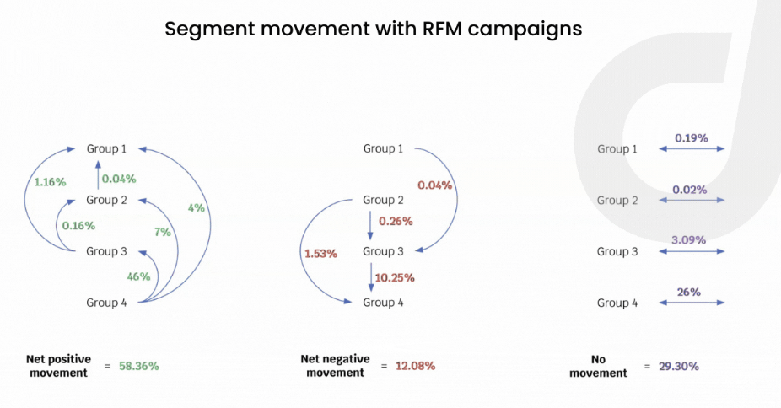
3 | 1 | Cold Leads | Need attention
 | 2
 | 3
 | 4 |  | Big spenders
 | 5
4 | 1 | Warm leads | Recent customer
 | 2 | Recent customer | Promissing
 | 3 |  |  |  | Loyal customer
 | 4 |  | Big spenders
 | 5
5 | 1 | Recent customer
 | 2 |  | Promissing
 | 3
 | 4 |  | Big spenders
 | 5 |  |  |  |  | Champions

